Graph2
Graphique 2 – Evolution des dépenses culturelles publiques en matière culturelle, 2002-2017

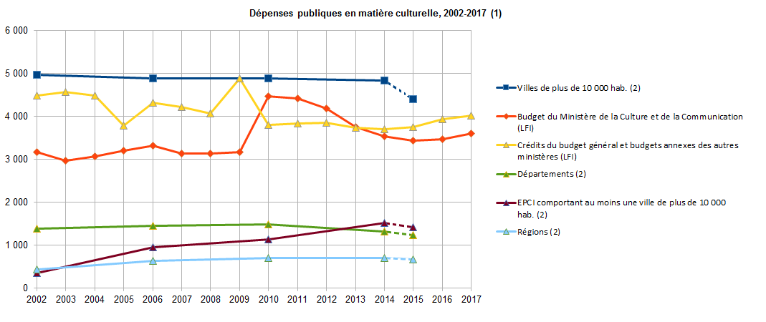
 |  |  |  |  |  |  |  |  |  |  |  |  |  |  | en millions d’euros constants 2016
 | 2002 | 2003 | 2004 | 2005 | 2006 | 2007 | 2008 | 2009 | 2010 | 2011 | 2012 | 2013 | 2014 | 2015 | 2016 | 2017
Villes de plus de 10 000 hab. (2) | 4961 |  |  |  | 4886 |  |  |  | 4873 |  |  |  | 4830 | 4401
Budget du Ministère de la Culture et de la Communication (LFI) | 3158 | 2960 | 3064 | 3197 | 3305 | 3137 | 3133 | 3158 | 4472 | 4414 | 4187 | 3750 | 3523 | 3434 | 3462 | 3597
Crédits du budget général et budgets annexes des autres ministères (LFI) | 4485 | 4565 | 4480 | 3785 | 4305 | 4207 | 4069 | 4873 | 3805 | 3833 | 3845 | 3731 | 3697 | 3741 | 3925 | 4014
Départements (2) | 1375 |  |  |  | 1449 |  |  |  | 1470 |  |  |  | 1320 | 1224
EPCI comportant au moins une ville de plus de 10 000 hab. (2) | 346 |  |  |  | 944 |  |  |  | 1123 |  |  |  | 1513 | 1414
Régions (2) | 434 |  |  |  | 623 |  |  |  | 700 |  |  |  | 689 | 663

(1) hors redevances et taxes fiscales affectées au financement de la culture et de la communication et hors dépenses fiscales en matière de culture et de communication
(2) données France Métropolitaine

Sources : ministère des Finances et des Comptes Publics / DEPS, ministère de la Culture et de la Communication, 2017

Note 1.
En 2009, la brusque hausse des crédits des autres ministères s’explique par la compensation par l’État de la suppression partielle de la publicité sur France Télévisions. L’État apporte à France Télévisions en 2009 une dotation complémentaire de 450 M€.
Note 2.
A partir de loi de finances 2011, le périmètre budgétaire du ministère de la Culture et de la Communication comprend la missions Culture, la mission Médias, livre et industries culturelles et le programme "Recherche culturelle et culture scientifique". Il a été modifié par rapport aux années précédentes suite à la redéfinition de ses missions et de sa réorganisation comme ont été modifiées les répartitions entre les différentes actions. Les crédits 2010 ont été retraitées dans ce nouveau schéma. de la mission interministérielle "Recherche et enseignement supérieur".
Note 3.
Les dépenses des différents niveaux de collectivités territoriales ne doivent pas être additionnées, à cause de la présence de doubles-comptes liés à l'existence de transferts entre les collectivités au titre de la culture (une subvention culturelle accordée à une collectivité par une autre collectivité est comptabilisée au titre des dépenses culturelles des deux collectivités concernées, sauf à soustraire des dépenses de la collectivité bénéficiaire la subvention qu'elle a reçue).
Note 4. Jusqu’en 2014, les dépenses culturelles des collectivités territoriales (régions, départements, intercommunalités, communes) étaient calculées tous les quatre ans, par une enquête auprès des collectivités qui venait compléter la saisie de leurs comptes administratifs (comptes de gestion en 2014). Après 2014, les données relatives aux dépenses culturelles des collectivités territoriales sont des données estimées, issues des comptes de gestion des collectivités.

Graph 3
Graphique 3 : Recettes publicitaires des grands médias, 2005-2015

Millions d'euros constants 2015
 | 2005 | 2006 | 2007 | 2008 | 2009 | 2010 | 2011 | 2012 | 2013 | 2014 | 2015 | Evolution 2015
Total | 10,274 | 10,553 | 10,392 | 9,669 | 8,255 | 8,387 | 8,153 | 7,516 | 7,034 | 6,718 | 6,569 | -2.2%
Presse | 5,524 | 5,530 | 5,352 | 4,979 | 4,057 | 3,841 | 3,632 | 3,264 | 2,959 | 2,685 | 2,525 | -6.0%
Télévision | 3,741 | 3,967 | 4,041 | 3,764 | 3,347 | 3,659 | 3,634 | 3,394 | 3,241 | 3,225 | 3,242 | 0.5%
Radio | 919 | 963 | 899 | 844 | 768 | 791 | 778 | 752 | 741 | 727 | 720 | -0.9%
Cinéma | 90 | 93 | 99 | 81 | 83 | 96 | 109 | 107 | 92 | 81 | 82 | 1.1%

Recettes publicitaires hors taxes nettes, c'est-à-dire après déduction des remises professionnelles, hors échanges de marchandises, petites annonces de presse incluses.
Non compris : publicité extérieure, annuaires, Internet (display, search et mobile), courrier publicitaire et imprimés sans adresse.
Source : Irep/France Pub/DEPS, Ministère de la Culture et de la Communication, 2017

Millions d'euros constants 2015

 |  |  |  |  |  |  |  |  |  |  |  |  |  | Evolution 2015
 |  |  |  |  |  |  |  |  |  |  |  |  | Total | -2.2%
 |  |  |  |  |  |  |  |  |  |  |  |  | Presse | -6.0%
 |  |  |  |  |  |  |  |  |  |  |  |  | Télévision | 0.5%
 |  |  |  |  |  |  |  |  |  |  |  |  | Radio | -0.9%
 |  |  |  |  |  |  |  |  |  |  |  |  | Cinéma | 1.1%

Recettes publicitaires hors taxes nettes, c'est-à-dire après déduction des remises professionnelles, hors échanges de marchandises, petites annonces de presse incluses.
Non compris : publicité extérieure, annuaires, Internet (display, search et mobile), courrier publicitaire et imprimés sans adresse.
Source : Irep/France Pub/DEPS, Ministère de la Culture et de la Communication, 2016

